香氛机报价单
广州达塔香氛科技有限公司 Guangzhou Data Aroma Technology Co., Ltd. 广州塔斯特香氛科技有限公司 Guangzhou Taste Fragrance Technology Co., Ltd. 香氛机产品报价单
上线零售网站（淘宝、天猫、京东，等等）、批发网站需得到我司授权。严格控制市场价【定制非我司外观产品不受此限制】
序号 | 型号 | 图片 | 覆盖空间 | 颜色 | 产品参数 | 批发价格 | 箱体参数 | 备注
1 | 车载出风口香薰 | 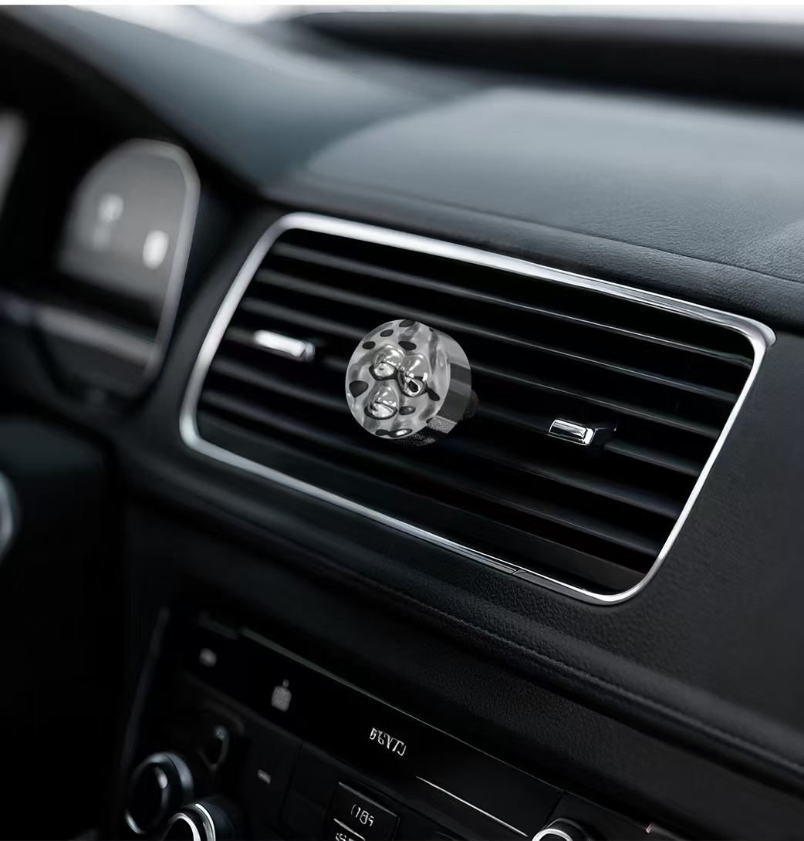 | 30立方米 | 银色 | ◆续航时间：约30-45天 ◆材质:金属 ◆操作方式：自然挥发 ◆安装方式：汽车出风口 ◆标配香型：禅茶/松花敬茶 | ￥30 | ◆产品尺寸：φ38*20mm ◆礼品盒包装 | 礼品盒包装、钙片香片，持续留香
2 | 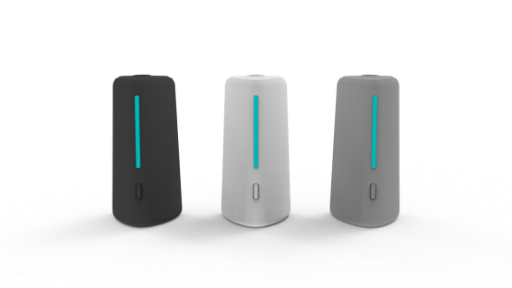 车载出风口香薰机 TC100 |  | 100立方米 | 磨砂白/磨砂灰/ 磨砂黑 | ◆容量：7.5ml玻璃瓶*4 ◆雾化量：开车两小时/天，1瓶可使用7天 ◆材质:PP＋玻璃 ◆操作方式：按键控制 ◆安装方式：汽车出风口/挂壁 ◆电压：DC5V ◆功率：1.5W ◆噪音：<32db | ￥45 | ◆产品尺寸：38*38*77mm ◆产品重量：250g/台 ◆装箱数：60台/箱 ◆整箱重量：20kg/箱 出货选择：含油或空瓶1000台以上可定制包装 赠送四瓶7.5ml精油 礼盒包装 | 挡位模式： 1挡：工作5-7秒，停400秒，紫灯。 2挡：工作5-7秒，停200秒，蓝灯。 充电模式： 开机时----充电中，呼吸灯状态，满电，显示当前指示灯 关机时----充电中，红灯；满电，蓝灯。 智能启停：停车后，130秒。机器就会休眠 可定制包装，镭射LOGO＋1元
3 | 车载杯座香薰机 | 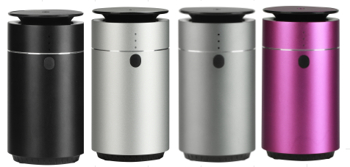 | 100立方米 | 灰,黑，银，紫，金 | ◆覆盖：30m³ ◆功率：1W ◆容量：10ml ◆噪音：<30dba ◆雾化方式：二流体雾化 | ￥90 | ◆产品尺寸：71*136mm ◆产品重量：0.35KG ◆包装尺寸：78*78*163mm ◆装箱尺寸：415*415*345mm ◆装箱数：50台/箱 ◆整箱重量：20kg/箱 | 5V插电，机身小，喷雾大
4 | 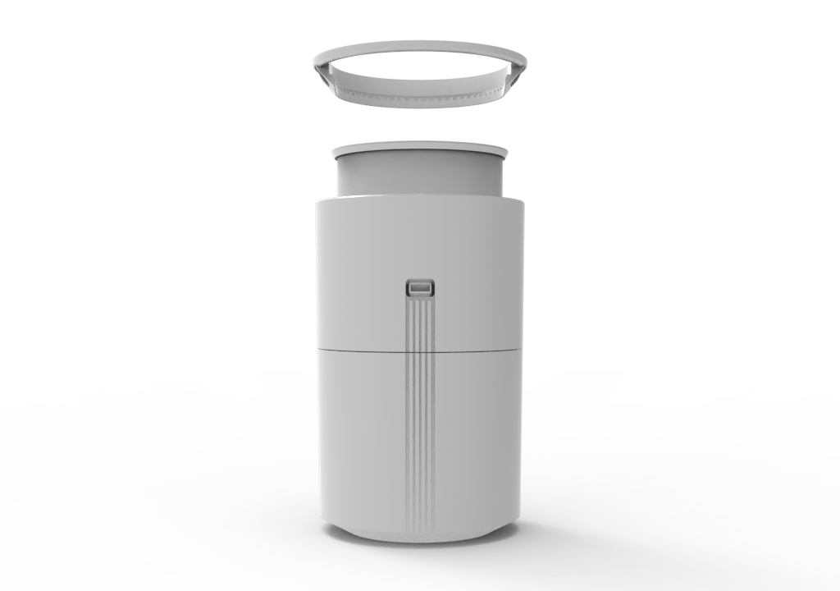 TX500 吸顶桌面壁挂 | 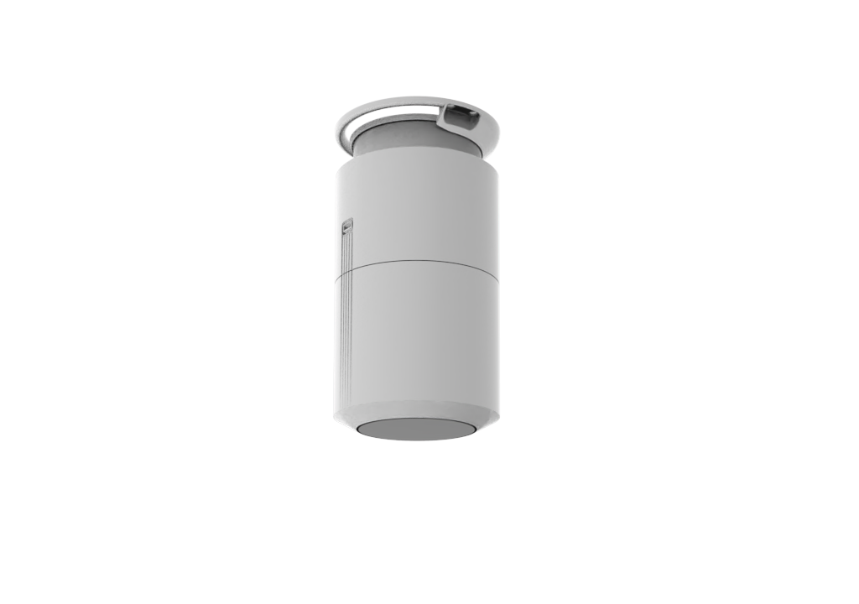 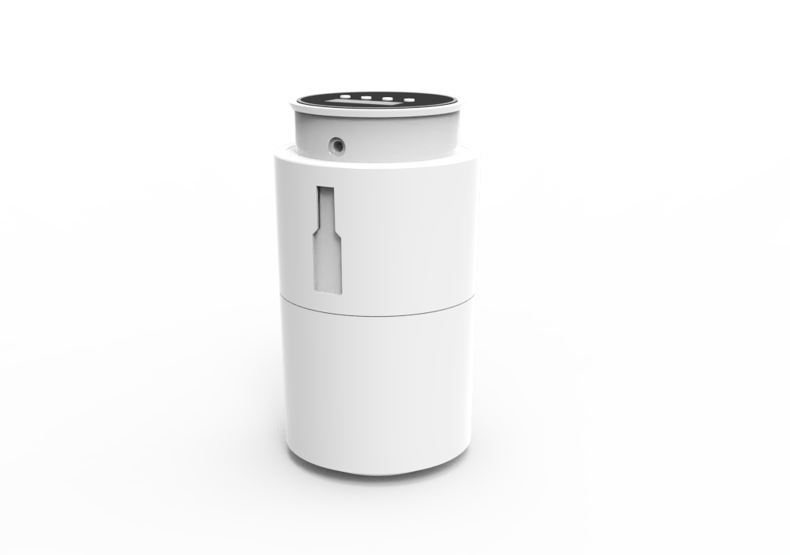 | 1000立方米 | 磨砂白/磨砂黑 | ◆容量：400ml塑料瓶 ◆雾化量：2g/h ◆材质:PP ◆操作方式：按键蓝牙/蓝牙WIFI ◆安装方式：吸顶/桌面/挂壁 ◆电压：DC12V ◆功率：8W ◆噪音：<38db | 按键蓝牙¥135 蓝牙WIFI¥145 | ◆产品尺寸：φ112*201mm ◆产品重量：1kg/台 ◆包装尺寸：145*145*193mm ◆整箱尺寸：455*455*605mm ◆装箱数量：18台/箱 ◆整箱重量：20kg/箱 | ◆吸顶式香氛机，性能稳定，扩香效果极佳 ◆蓝牙/WIFI调控，400ml大容量精油瓶设计，无需频繁更换精油 ◆有效节约时间成本让扩香更省心更舒心
5 | 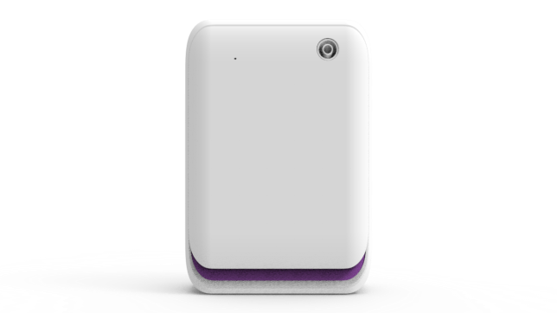 灵动香氛机- LD500 | 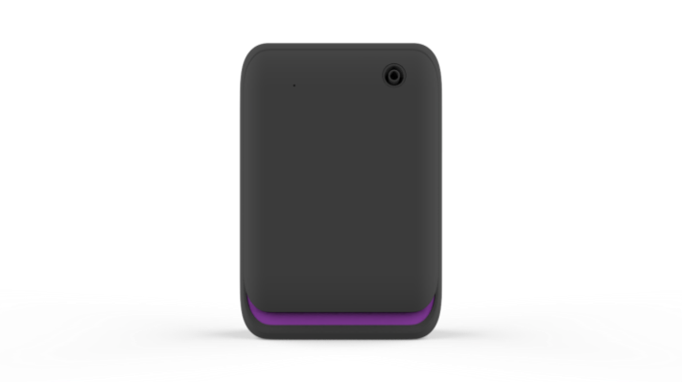 | 500立方米 | 磨砂白/磨砂黑 | ◆容量：260ml塑料瓶 ◆雾化量：2g/h ◆材质:PP ◆操作方式：按键蓝牙/蓝牙WIFI ◆安装方式：平放/挂壁 ◆电压：DC12V ◆功率：8W ◆噪音：<38db | 按键蓝牙¥99 蓝牙WIFI¥109 | ◆产品尺寸：138*68*198mm ◆产品重量：1.05kg/台 ◆包装尺寸：260*140*80mm ◆整箱尺寸：585*280*450mm ◆装箱数量：20台/箱 ◆整箱重量：22kg/箱 | ◆超肌肤手感材质 ◆超静音结构创新（实测38db） ◆领先行业DC电源口隐藏式设计 ◆快速ODM面盖结构创新（20天新品试产） ◆雾化细颗粒标杆，标配4000R风扇
6 | 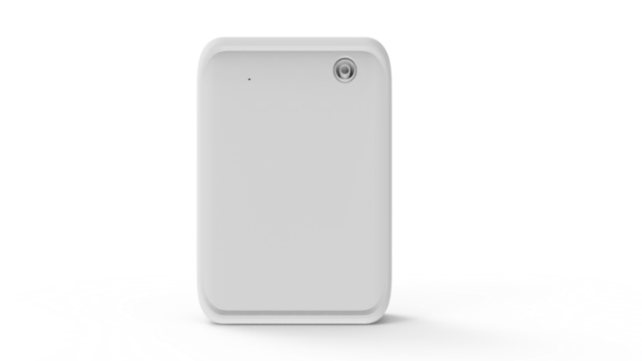 灵动香氛机- LD501 | 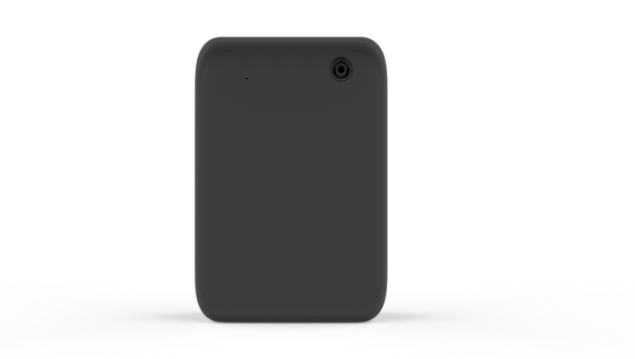 | 500立方米 | 磨砂白/磨砂黑 | ◆容量：260ml塑料瓶 ◆雾化量：2g/h ◆材质:PP ◆操作方式：按键蓝牙 ◆安装方式：平放/挂壁 ◆电压：DC12V ◆功率：8W ◆噪音：<38db | 按键蓝牙¥95 | ◆产品尺寸：138*68*198mm ◆产品重量：1.05kg/台 ◆包装尺寸：260*140*80mm ◆整箱尺寸：585*280*450mm ◆装箱数量：20台/箱 ◆整箱重量：22kg/箱 | ◆超肌肤手感材质 ◆超静音结构创新（实测38db) ◆领先行业DC电源口隐藏式设计 ◆快速ODM面盖结构创新（20天新品试产） ◆雾化细颗粒标杆，标配4000R风扇
7 | 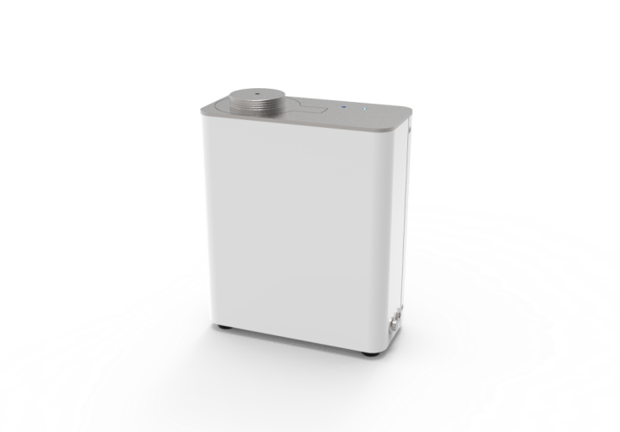 TS500 | 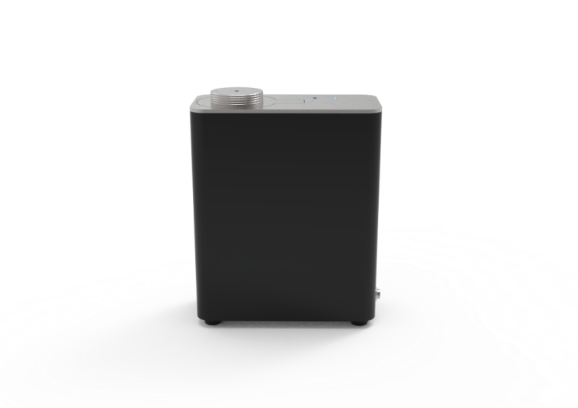 | 500立方米 | 磨砂白/磨砂黑 | ◆容量：300ml塑料瓶 ◆雾化量：2g/h ◆材质:钣金+铝合金 ◆操作方式：蓝牙＋WIFI远程控制 （可选按键液晶屏控制） ◆安装方式：平放/挂壁/接中央空调 ◆电压：DC12V ◆功率：8W ◆噪音：<42db | 没有现货 接订单生产 | ◆产品尺寸：170*80*210mm ◆产品重量：2.5kg/台
8 | 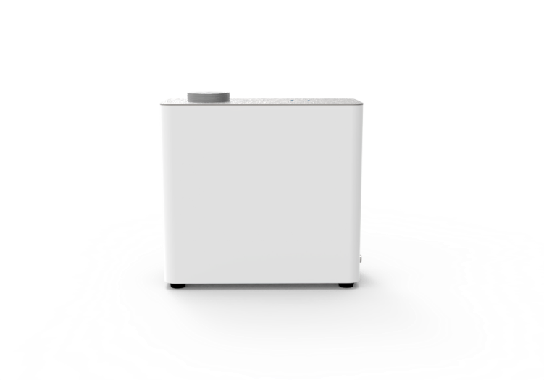 TS1500 | 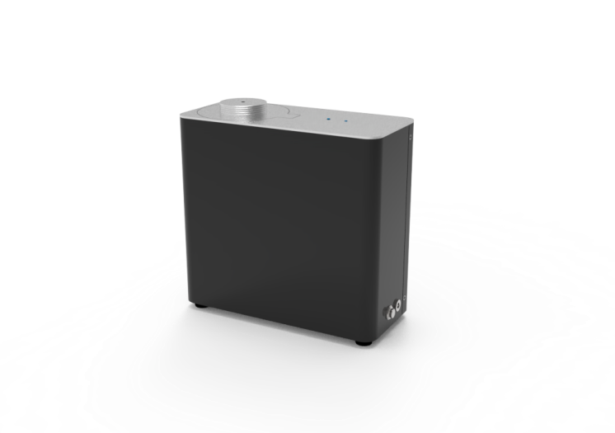 | 1500立方米 | 磨砂白/磨砂黑 | ◆容量：500ml塑料瓶 ◆雾化量：4g/h ◆材质:钣金+铝合金 ◆操作方式：蓝牙＋WIFI远程控制 （可选按键液晶屏控制） ◆安装方式：平放/挂壁/接中央空调 ◆电压：DC12V ◆功率：13W ◆噪音：<42db | 没有现货 接订单生产 | ◆产品尺寸：220*100*210mm
9 | 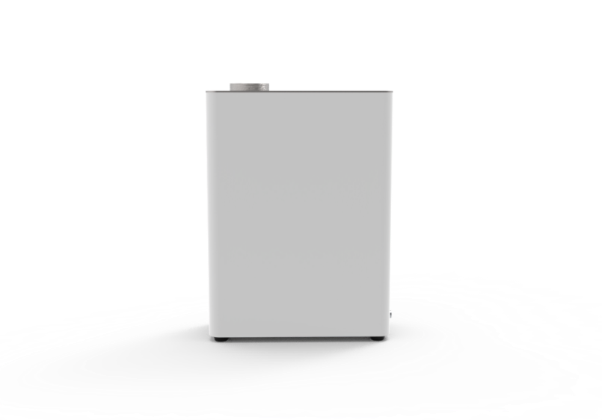 TS2500 | 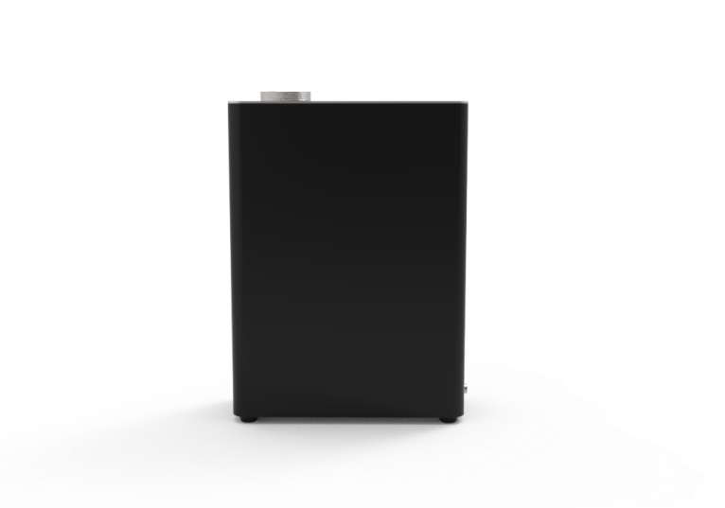 | 2500立方米 | 磨砂白/磨砂黑 | ◆容量：1000ml塑料瓶 ◆雾化量：4g/h ◆材质:钣金+铝合金 ◆操作方式：蓝牙＋WIFI远程控制 （可选按键液晶屏控制） ◆安装方式：平放/挂壁/接中央空调 ◆电压：DC12V ◆功率：13W ◆噪音：<42db | 没有现货 接订单生产 | ◆产品尺寸：220*100*305mm
10 | 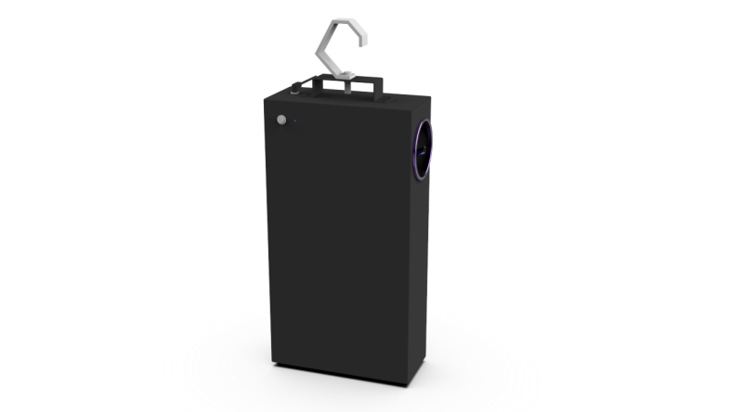 酒吧香氛机 TJ2500 |  | 2500立方米 | 黑色 | ◆容量：1000ml铝瓶 ◆雾化量：4g/h ◆材质:金属 ◆操作方式：蓝牙＋WIFI远程控制 ◆安装方式：平放/悬挂 ◆电压：DC12V ◆功率：18W ◆噪音：<50db | ￥480 | ◆产品尺寸：235*106*440mm ◆产品重量：6kg/台 ◆包装尺寸：285*150*530mm ◆整箱尺寸：615*300*545mm ◆装箱数量：4台/箱 ◆整箱重量：25kg/箱 | ◆酒吧吊杆、挂墙、平放多场景使用 ◆专业定制的香氛机，解决酒吧空间密闭，难以扩香的问题 ◆往下45°送风，大风扇达到7000R快速扩香 ◆1000mL大容量并且高端实用
11 | 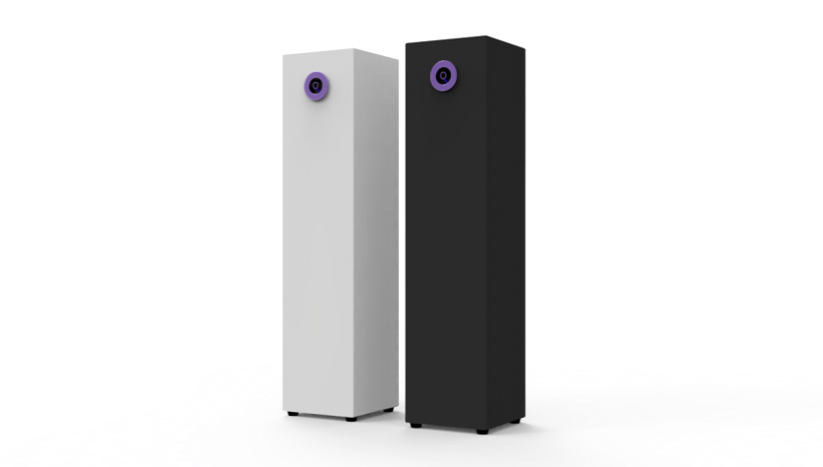 落地式香氛机 TL2500 |  | 2500立方米 | 磨砂黑/磨砂白 | ◆容量：1000ml铝瓶 ◆雾化量：4g/h ◆材质:金属 ◆操作方式：按键蓝牙/蓝牙WIFI ◆安装方式：平放 ◆电压：DC12V ◆功率：15W ◆噪音：<42db | 按键蓝牙¥450 蓝牙WIFI¥460 | ◆产品尺寸：140*140*580mm ◆产品重量：6.5kg/台 ◆包装尺寸：210*210*670mm ◆整箱尺寸：455*455*700mm ◆装箱数量：4台/箱 ◆整箱重量：28kg/箱 | ◆针对各场所大空间 ◆涡轮风扇高速送风，风扇达到4500R ◆大容量、简约高端
12 | 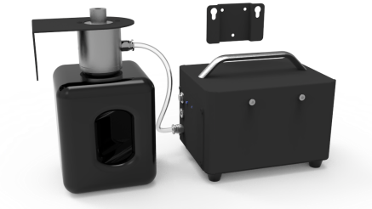 小魔方单泵香氛机 TD2500 | 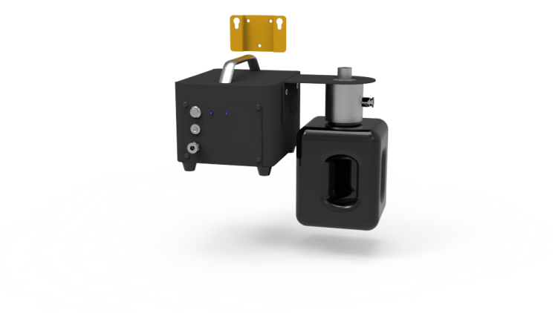 | 2500立方米 | 黑色 | ◆容量：1000ml铝瓶 ◆雾化量：4g/h ◆材质:金属 ◆操作方式：按键蓝牙/蓝牙WIFI ◆安装方式：平放/挂壁/接中央空调 ◆电压：DC12V ◆功率：13W ◆噪音：<42db | 按键蓝牙¥350 蓝牙WIFI¥360 | ◆产品尺寸：160*125*100mm ◆产品重量：3kg/台 ◆包装尺寸：305*240*180mm ◆整箱尺寸：500*320*380mm ◆装箱数量：4台/箱 ◆整箱重量：13kg/箱 | ◆体积非常小，针对各场所大空间 ◆三面均可挂墙挂瓶，解决一切安装空间问题 ◆基础1000ml大容量（可切换更大容量油瓶）简约高端
13 | 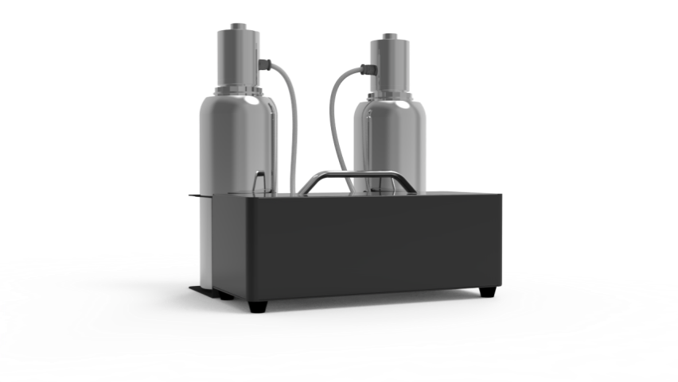 分体式双泵香氛机 TS8000 |  | 8000立方米 | 黑色 | ◆容量：1000ml铝瓶*2 ◆雾化量：4g/h*2 ◆材质:金属 ◆操作方式：按键蓝牙/蓝牙WIFI ◆安装方式：平放/挂壁/接中央空调 ◆电压：DC12V ◆功率：22W ◆噪音：<42db | 按键蓝牙¥550 蓝牙WIFI¥560 | ◆产品尺寸：290*125*125mm ◆产品重量：机器3.8kg/台 配件：1.8kg/台 ◆包装尺寸：机器：340*195*195mm 配件：205*140*325mm ◆整箱尺寸：机器：410*60*410mm 配件：580*225*345mm ◆装箱数量：机器4台/箱 配件4台/箱 ◆整箱重量：机器15.5kg，配件7.3kg | ◆双雾化系统，可定制大容量油瓶 ◆外观时尚、小体积设计、轻便易安装，区别于其余笨重的设备
14 | 落地式香氛机 T2 PRO/T1 PRO | 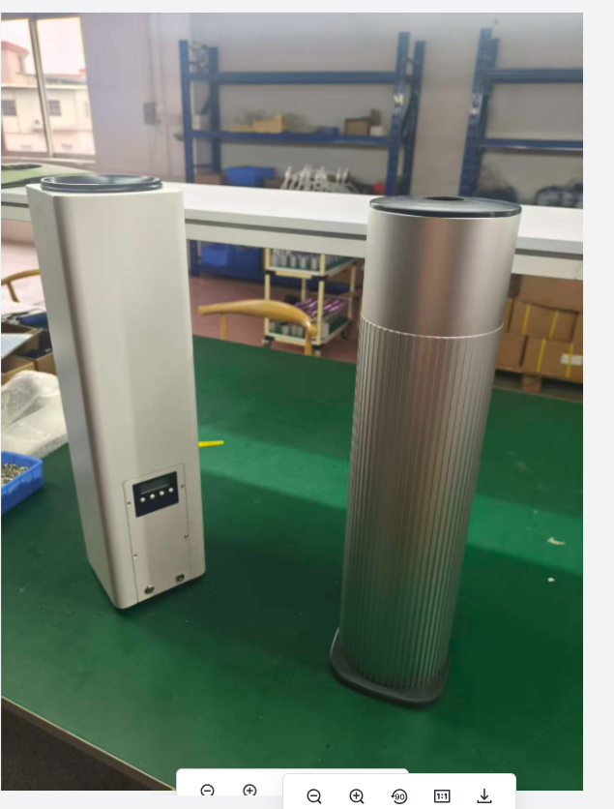 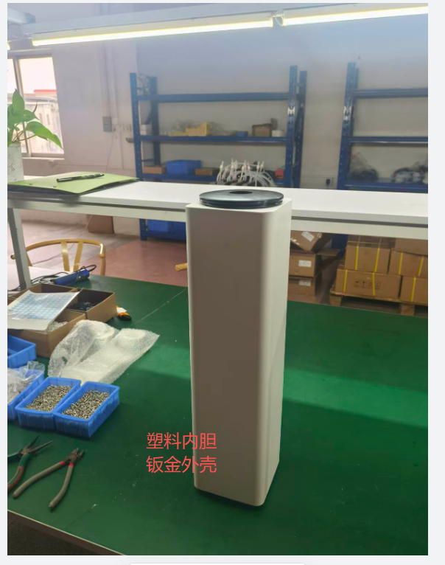 | 2500立方米 | 磨砂黑/磨砂白 | ◆容量：1000ml铝瓶 ◆雾化量：4g/h ◆材质:金属 ◆操作方式：按键蓝牙/蓝牙WIFI ◆安装方式：平放 ◆电压：DC12V ◆功率：15W ◆噪音：<42db | 按键蓝牙¥450 蓝牙WIFI¥460 | ◆产品尺寸：140*140*580mm ◆产品重量：6.5kg/台 ◆包装尺寸：210*210*670mm ◆整箱尺寸：455*455*700mm ◆装箱数量：4台/箱 ◆整箱重量：28kg/箱 | ◆针对各场所大空间 ◆涡轮风扇高速送风，风扇达到4500R ◆大容量、简约高端
 | 地址：广州市番禺区沙湾街福涌村福兴路4号晋财大楼2楼
说明： 1、付款方式：小订单全款后，我司再安排生产；大订单，需支付30%定金，剩下的70%款到发货。 2、以上报价不含运费，不含税（我司不承担发货所产生的运输费用，开票需加12个点）报价有效期3个月 3、如果量大，可以提供OEM代加工 4、上线零售网站（淘宝、天猫、京东，等等）、批发网站需得到我司授权。严格控制市场价【定制非我司外观产品不受此限制】 5、首次样品机器试用15天任何不满意，配件齐整，没有人为损坏、拆机的情况下，可以寄还换货或者退款 6、出厂1个月内机器因品质问题退回来返修运费我司承担，质保1年（机器自身原因来回运费各承担一半）
售后： 1.使用一到十二个月内返厂维修，我司不承担运费。 2.非人为损坏免费维修，人为要收取配件费。 注：快递损坏返厂，需写清楚贵公司名称，联系人，联系地址。精油瓶不用返回。不支持到付。 平面定制：激光雕刻，每台加收2块钱 定制贴牌：提前五天订货，先定制500张亚克力logo面板放于我司，机器一次出货一百台。 每个机器都标配说明书，如需定制，说明书一千份起订。

